評価レポート採点確認画面（管理者権限）
プロジェクト名 |  |  | システム名 |  |  | 画面レイアウト設計書 |  |  |  |  |  |  |  |  | 作成者 | 作成日 |  | 更新者 | 更新日
13期12月対応 |  |  | LMS学習管理システム |  |  | 評価レポート採点確認画面（管理者権限） |  |  |  |  |  |  |  |  | 高橋大 | 2019-10-28 |  | 高橋大 | 2020-01-31

 | 画面イメージ

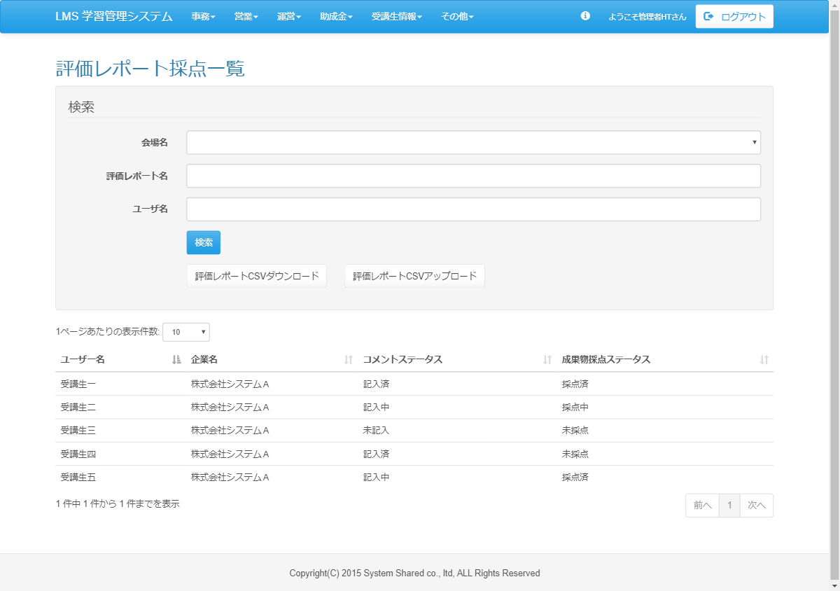
<div id="main" class="main2clm">
<h2>評価レポート採点一覧</h2>
<div class="well bs-component">
<form name="dailyReport_dailyListActionForm" method="post" action="/lms/dailyReport/dailyList/" class="form-horizontal"><div><input type="hidden" name="org.apache.struts.taglib.html.TOKEN" value="c67efab13b19fc3569e76b534f1bc031"></div>
<fieldset>
<legend>検索</legend>
<div class="form-group">
<label for="placeId" class="col-lg-2 control-label">会場名</label>
<div class="col-lg-10">
<select name="placeId" id="placeId" class="form-control"><option value=""></option>
<option value="">会場Ａ(A会場$A教室$50人)</option>
</select>
</div>
</div>
<div class="form-group">
<label for="courseName" class="col-lg-2 control-label">評価レポート名</label>
<div class="col-lg-10">
<input type="text" name="courseName" value="" id="courseName" class="form-control" list="courselist">
<datalist id="courselist">
<option value="評価レポート2019">
</option></datalist>
</div>
</div>
<div class="form-group">
<label for="companyName" class="col-lg-2 control-label">ユーザ名</label>
<div class="col-lg-10">
<input type="text" name="companyName" value="" id="companyName" class="form-control" list="companylist">
<datalist id="companylist"></datalist>
</div>
</div>
<div class="form-group">
<div class="col-lg-10 col-lg-offset-2">
<input type="submit" value="検索" class="btn btn-primary">
</div>
</div>
<div class="form-group">
<div class="col-lg-10 col-lg-offset-2">
<input type="submit" name="download" value="評価レポートダウンロード" class="btn btn-default"> <input type="submit" name="download" value="評価レポートアップロード" class="btn btn-default">
</div>
</div>
</fieldset>
</form>
</div>
<div id="DataTables_Table_0_wrapper" class="dataTables_wrapper form-inline dt-bootstrap no-footer"><div class="row"><div class="col-sm-6"><div class="dataTables_length" id="DataTables_Table_0_length"><label>1ページあたりの表示件数: <select name="DataTables_Table_0_length" aria-controls="DataTables_Table_0" class="form-control input-sm"><option value="10">10</option><option value="20">20</option><option value="30">30</option><option value="40">40</option><option value="50">50</option><option value="-1">ALL</option></select></label></div></div><div class="col-sm-6"></div></div><div class="row"><div class="col-sm-12"><table class="table table-hover sortabletable dataTable no-footer" id="DataTables_Table_0" role="grid" aria-describedby="DataTables_Table_0_info">
<thead>
<tr role="row">
<th class="sorting_asc" tabindex="0" aria-controls="DataTables_Table_0" rowspan="1" colspan="1" aria-sort="ascending" aria-label="ユーザー名: activate to sort column descending">ユーザー名</th>
<th class="sorting" tabindex="0" aria-controls="DataTables_Table_0" rowspan="1" colspan="1" aria-label="企業名: activate to sort column ascending">企業名</th>
<th class="sorting" tabindex="0" aria-controls="DataTables_Table_0" rowspan="1" colspan="1" aria-label="コメント: activate to sort column ascending">コメントステータス</th>
<th class="sorting" tabindex="0" aria-controls="DataTables_Table_0" rowspan="1" colspan="1" aria-label="成果物点数: activate to sort column ascending">成果物採点ステータス</th>
</tr>
</thead>
<tbody>
<tr role="row" class="odd">
<td class="sorting_1">受講生一</td>
<td>株式会社システムＡ</td>
<td>記入済</td>
<td>採点済</td>
</tr>
<tr role="row" class="odd">
<td class="sorting_1">受講生二</td>
<td>株式会社システムＡ</td>
<td>記入中</td>
<td>採点中</td>
</tr>
<tr role="row" class="odd">
<td class="sorting_1">受講生三</td>
<td>株式会社システムＡ</td>
<td>未記入</td>
<td>未採点</td>
</tr>
<tr role="row" class="odd">
<td class="sorting_1">受講生四</td>
<td>株式会社システムＡ</td>
<td>記入済</td>
<td>未採点</td>
</tr>
<tr role="row" class="odd">
<td class="sorting_1">受講生五</td>
<td>株式会社システムＡ</td>
<td>記入中</td>
<td>採点済</td>
</tr>
</tbody>
</table></div></div><div class="row"><div class="col-sm-5"><div class="dataTables_info" id="DataTables_Table_0_info" role="status" aria-live="polite">1 件中 1 件から 1 件までを表示</div></div><div class="col-sm-7"><div class="dataTables_paginate paging_simple_numbers" id="DataTables_Table_0_paginate"><ul class="pagination"><li class="paginate_button previous disabled" id="DataTables_Table_0_previous"><a href="#" aria-controls="DataTables_Table_0" data-dt-idx="0" tabindex="0">前へ</a></li><li class="paginate_button active"><a href="#" aria-controls="DataTables_Table_0" data-dt-idx="1" tabindex="0">1</a></li><li class="paginate_button next disabled" id="DataTables_Table_0_next"><a href="#" aria-controls="DataTables_Table_0" data-dt-idx="2" tabindex="0">次へ</a></li></ul></div></div></div></div>
</div>

検索後表示

 | 出力仕様
 | No | 項目名 |  | データ元 |  |  |  |  |  |  |  | 備考
 |  |  |  | テーブル名 |  |  |  | フィールド
 | 検索条件
 | 1 | 会場名 |  | m_place |  |  |  | place_name |  |  |  | データリスト
 | 2 | 評価レポート名 |  | m_ev_report |  |  |  | report_name |  |  |  | データリスト
 | 3 | ユーザ名 |  | m_user |  |  |  | user_name
 | 評価レポート採点一覧
 | 4 | ユーザ名 |  | m_user |  |  |  | user_name
 | 5 | 企業名 |  | m_company |  |  |  | company_name
 | 6 | コメントステータス |  | t_ev_report_result_detail |  |  |  | value |  |  |  | ステータス：
 |  |  |  |  |  |  |  |  |  |  |  | 全てコメント済の場合、記入済
 |  |  |  |  |  |  |  |  |  |  |  | 1つ以上全て未満のコメント記載の場合、記入中
 |  |  |  |  |  |  |  |  |  |  |  | 1つもコメントしていない場合、未記入
 | 7 | 成果物採点ステータス |  | t_ev_report_result_detail |  |  |  | value |  |  |  | ステータス：
 |  |  |  |  |  |  |  |  |  |  |  | 全てコメント済の場合、採点済
 |  |  |  |  |  |  |  |  |  |  |  | 1つ以上全て未満の採点の場合、採点中
 |  |  |  |  |  |  |  |  |  |  |  | 1つも採点していない場合、未採点

 | ◆『検索』押下時

 | 入力仕様
 | No | 項目名 | 物理名 |  | コントロール |  | 必須 |  | 桁数 | 最小値 | 最大値 |  | 属性 |  |  |  | 備考
 | 1 | 会場名 | placename |  | - |  | ○ |  | - | - | -
 | 2 | 評価レポート名 | reportName |  | - |  | ○ |  | - | - | -
 | 3 | ユーザ名 | userName |  | - |  | - |  | - | - | -
 | 4 | 検索 | - |  | 送信ボタン |  | - |  | - | - | - |  | search

 | ◆『評価レポートダウンロード』ボタン押下時

 | 入力仕様
 | No | 項目名 | 物理名 |  | コントロール |  | 必須 |  | 桁数 | 最小値 | 最大値 |  | IME | 属性 |  |  | 備考
 | 1 | 会場名 | placename |  | - |  | ○ |  | - | - | - |  | -
 | 2 | 評価レポート名 | reportName |  | - |  | ○ |  | - | - | - |  | -
 | 3 | ユーザ名 | userName |  | - |  | - |  | - | - | - |  | -
 | 4 | 評価レポートダウンロード | - |  | 送信ボタン |  | - |  | - | - | - |  | - | /lms/？？？

 | ◆『評価レポートアップロード』ボタン押下時

 | 入力仕様
 | No | 項目名 | 物理名 |  | コントロール |  | 必須 |  | 桁数 | 最小値 | 最大値 |  | IME | 属性 |  |  | 備考
 | 1 | 会場名 | placename |  | - |  | ○ |  | - | - | - |  | -
 | 2 | 評価レポート名 | reportName |  | - |  | ○ |  | - | - | - |  | -
 | 4 | ユーザ名 | userName |  | - |  | - |  | - | - | - |  | -
 | 4 | 評価レポートアップロード | - |  | 送信ボタン |  | - |  | - | - | - |  | - | /exam/play/preview

 | その他 入力仕様
 | No | 項目名 | エラー条件 |  |  |  |  | 挙動 |  |  |  |  |  |  | エラー文
 | 1 | 評価レポートアップロード | ＤＢに反映できなかった場合 |  |  |  |  | エラー文を表示 |  |  |  |  |  |  | アップロードファイルの形式が不正です。
 | 2 | 評価レポートアップロード | 講師が他会場の受講生を更新しようとした場合 |  |  |  |  | エラー文を表示 |  |  |  |  |  |  | アップロードファイルの形式が不正です。

評価レポート採点確認画面（講師権限）
プロジェクト名 |  |  | システム名 |  |  | 画面レイアウト設計書 |  |  |  |  |  |  |  |  | 作成者 | 作成日 |  | 更新者 | 更新日
13期12月対応 |  |  | LMS学習管理システム |  |  | 評価レポート採点確認画面（講師権限） |  |  |  |  |  |  |  |  | 高橋大 | 2019-10-28 |  | 高橋大 | 2020-01-31

 | 画面イメージ

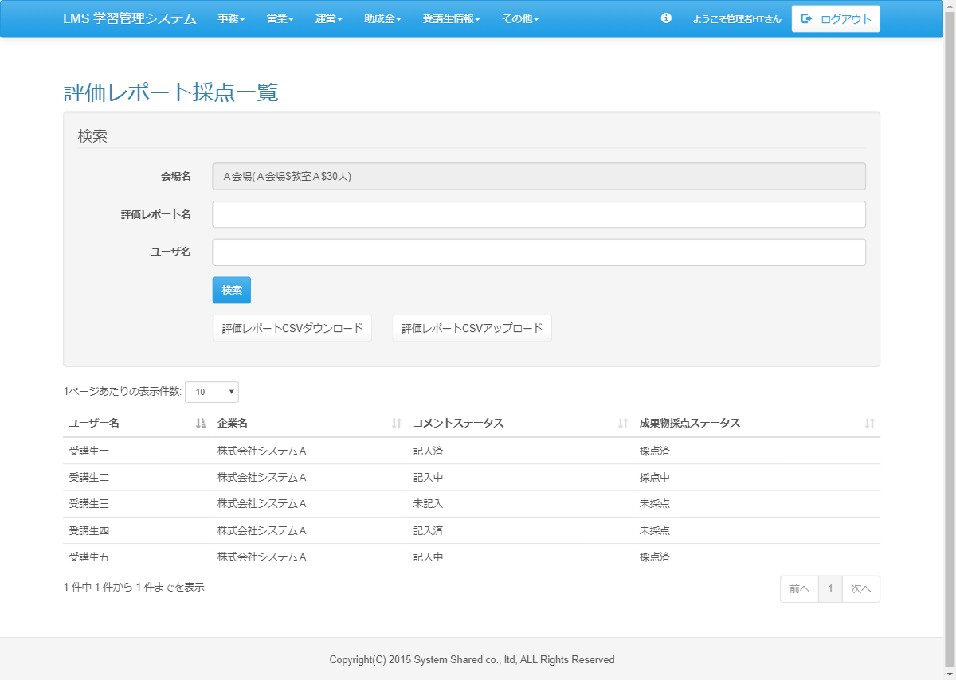
<div id="main" class="main2clm">
<h2>評価レポート採点一覧</h2>
<div class="well bs-component">
<form name="dailyReport_dailyListActionForm" method="post" action="/lms/dailyReport/dailyList/" class="form-horizontal"><div><input type="hidden" name="org.apache.struts.taglib.html.TOKEN" value="c67efab13b19fc3569e76b534f1bc031"></div>
<fieldset>
<legend>検索</legend>
<div class="form-group">
<label for="placeId" class="col-lg-2 control-label">会場名</label>
<div class="col-lg-10">
<input type="text" name="" value="Ａ会場(Ａ会場$教室Ａ$30人)" readonly="readonly" id="placeId" class="form-control">
</div>
</div>
<div class="form-group">
<label for="courseName" class="col-lg-2 control-label">評価レポート名</label>
<div class="col-lg-10">
<input type="text" name="courseName" value="" id="courseName" class="form-control" list="courselist">
<datalist id="courselist">
<option value="評価レポート2019">
</option></datalist>
</div>
</div>
<div class="form-group">
<label for="companyName" class="col-lg-2 control-label">ユーザ名</label>
<div class="col-lg-10">
<input type="text" name="companyName" value="" id="companyName" class="form-control" list="companylist">
<datalist id="companylist"></datalist>
</div>
</div>
<div class="form-group">
<div class="col-lg-10 col-lg-offset-2">
<input type="submit" value="検索" class="btn btn-primary">
</div>
</div>
<div class="form-group">
<div class="col-lg-10 col-lg-offset-2">
<input type="submit" name="download" value="評価レポートダウンロード" class="btn btn-default"> <input type="submit" name="download" value="評価レポートアップロード" class="btn btn-default">
</div>
</div>
</fieldset>
</form>
</div>
<div id="DataTables_Table_0_wrapper" class="dataTables_wrapper form-inline dt-bootstrap no-footer"><div class="row"><div class="col-sm-6"><div class="dataTables_length" id="DataTables_Table_0_length"><label>1ページあたりの表示件数: <select name="DataTables_Table_0_length" aria-controls="DataTables_Table_0" class="form-control input-sm"><option value="10">10</option><option value="20">20</option><option value="30">30</option><option value="40">40</option><option value="50">50</option><option value="-1">ALL</option></select></label></div></div><div class="col-sm-6"></div></div><div class="row"><div class="col-sm-12"><table class="table table-hover sortabletable dataTable no-footer" id="DataTables_Table_0" role="grid" aria-describedby="DataTables_Table_0_info">
<thead>
<tr role="row">
<th class="sorting_asc" tabindex="0" aria-controls="DataTables_Table_0" rowspan="1" colspan="1" aria-sort="ascending" aria-label="ユーザー名: activate to sort column descending">ユーザー名</th>
<th class="sorting" tabindex="0" aria-controls="DataTables_Table_0" rowspan="1" colspan="1" aria-label="企業名: activate to sort column ascending">企業名</th>
<th class="sorting" tabindex="0" aria-controls="DataTables_Table_0" rowspan="1" colspan="1" aria-label="コメント: activate to sort column ascending">コメントステータス</th>
<th class="sorting" tabindex="0" aria-controls="DataTables_Table_0" rowspan="1" colspan="1" aria-label="成果物点数: activate to sort column ascending">成果物採点ステータス</th>
</tr>
</thead>
<tbody>
<tr role="row" class="odd">
<td class="sorting_1">受講生一</td>
<td>株式会社システムＡ</td>
<td>記入済</td>
<td>採点済</td>
</tr>
<tr role="row" class="odd">
<td class="sorting_1">受講生二</td>
<td>株式会社システムＡ</td>
<td>記入中</td>
<td>採点中</td>
</tr>
<tr role="row" class="odd">
<td class="sorting_1">受講生三</td>
<td>株式会社システムＡ</td>
<td>未記入</td>
<td>未採点</td>
</tr>
<tr role="row" class="odd">
<td class="sorting_1">受講生四</td>
<td>株式会社システムＡ</td>
<td>記入済</td>
<td>未採点</td>
</tr>
<tr role="row" class="odd">
<td class="sorting_1">受講生五</td>
<td>株式会社システムＡ</td>
<td>記入中</td>
<td>採点済</td>
</tr>
</tbody>
</table></div></div><div class="row"><div class="col-sm-5"><div class="dataTables_info" id="DataTables_Table_0_info" role="status" aria-live="polite">1 件中 1 件から 1 件までを表示</div></div><div class="col-sm-7"><div class="dataTables_paginate paging_simple_numbers" id="DataTables_Table_0_paginate"><ul class="pagination"><li class="paginate_button previous disabled" id="DataTables_Table_0_previous"><a href="#" aria-controls="DataTables_Table_0" data-dt-idx="0" tabindex="0">前へ</a></li><li class="paginate_button active"><a href="#" aria-controls="DataTables_Table_0" data-dt-idx="1" tabindex="0">1</a></li><li class="paginate_button next disabled" id="DataTables_Table_0_next"><a href="#" aria-controls="DataTables_Table_0" data-dt-idx="2" tabindex="0">次へ</a></li></ul></div></div></div></div>
</div>

検索後表示

 | 出力仕様
 | No | 項目名 |  | データ元 |  |  |  |  |  |  |  | 備考
 |  |  |  | テーブル名 |  |  |  | フィールド
 | 検索条件
 | 1 | 会場名 |  | m_place |  |  |  | place_name |  |  |  | 紐付く会場名を非活性で表示
 | 2 | 評価レポート名 |  | m_ev_report |  |  |  | report_name |  |  |  | データリスト
 | 3 | ユーザ名 |  | m_user |  |  |  | user_name
 | 評価レポート採点一覧
 | 4 | ユーザ名 |  | m_user |  |  |  | user_name
 | 5 | 企業名 |  | m_company |  |  |  | company_name
 | 6 | コメントステータス |  | t_ev_report_result_detail |  |  |  | value |  |  |  | ステータス：
 |  |  |  |  |  |  |  |  |  |  |  | 全てコメント済の場合、記入済
 |  |  |  |  |  |  |  |  |  |  |  | 1つ以上全て未満のコメント記載の場合、記入中
 |  |  |  |  |  |  |  |  |  |  |  | 1つもコメントしていない場合、未記入
 | 7 | 成果物採点ステータス |  | t_ev_report_result_detail |  |  |  | value |  |  |  | ステータス：
 |  |  |  |  |  |  |  |  |  |  |  | 全てコメント済の場合、採点済
 |  |  |  |  |  |  |  |  |  |  |  | 1つ以上全て未満の採点の場合、採点中
 |  |  |  |  |  |  |  |  |  |  |  | 1つも採点していない場合、未採点

 | ◆『検索』押下時

 | 入力仕様
 | No | 項目名 | 物理名 |  | コントロール |  | 必須 |  | 桁数 | 最小値 | 最大値 |  | 属性 |  |  |  | 備考
 | 1 | 会場名 | placename |  | - |  | ○ |  | - | - | -
 | 2 | 評価レポート名 | reportName |  | - |  | ○ |  | - | - | -
 | 3 | ユーザ名 | userName |  | - |  | - |  | - | - | -
 | 4 | 検索 | - |  | 送信ボタン |  | - |  | - | - | - |  | search

 | ◆『評価レポートダウンロード』ボタン押下時

 | 入力仕様
 | No | 項目名 | 物理名 |  | コントロール |  | 必須 |  | 桁数 | 最小値 | 最大値 |  | IME | 属性 |  |  | 備考
 | 1 | 会場名 | placename |  | - |  | ○ |  | - | - | - |  | -
 | 2 | 評価レポート名 | reportName |  | - |  | ○ |  | - | - | - |  | -
 | 3 | ユーザ名 | userName |  | - |  | - |  | - | - | - |  | -
 | 4 | 評価レポートダウンロード | - |  | 送信ボタン |  | - |  | - | - | - |  | - | /lms/？？？

 | ◆『評価レポートアップロード』ボタン押下時

 | 入力仕様
 | No | 項目名 | 物理名 |  | コントロール |  | 必須 |  | 桁数 | 最小値 | 最大値 |  | IME | 属性 |  |  | 備考
 | 1 | 会場名 | placename |  | - |  | ○ |  | - | - | - |  | -
 | 2 | 評価レポート名 | reportName |  | - |  | ○ |  | - | - | - |  | -
 | 4 | ユーザ名 | userName |  | - |  | - |  | - | - | - |  | -
 | 4 | 評価レポートアップロード | - |  | 送信ボタン |  | - |  | - | - | - |  | - | /exam/play/preview

 | その他 入力仕様
 | No | 項目名 | エラー条件 |  |  |  |  | 挙動 |  |  |  |  |  |  | エラー文
 | 1 | 評価レポートアップロード | ＤＢに反映できなかった場合 |  |  |  |  | エラー文を表示 |  |  |  |  |  |  | アップロードファイルの形式が不正です。
 | 2 | 評価レポートアップロード | 講師が他会場の受講生を更新しようとした場合 |  |  |  |  | エラー文を表示 |  |  |  |  |  |  | アップロードファイルの形式が不正です。

